Sheet2
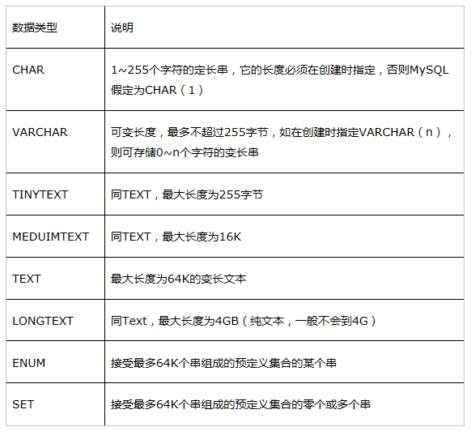
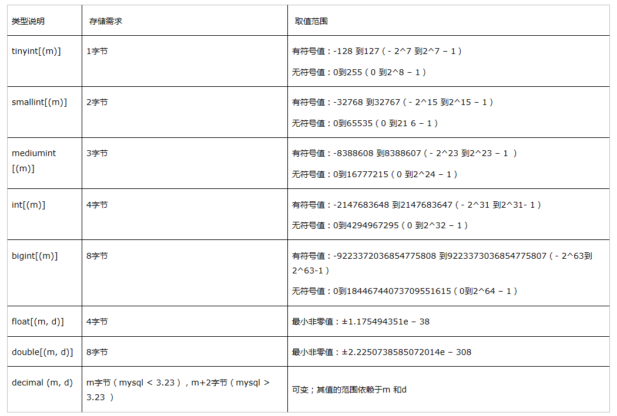
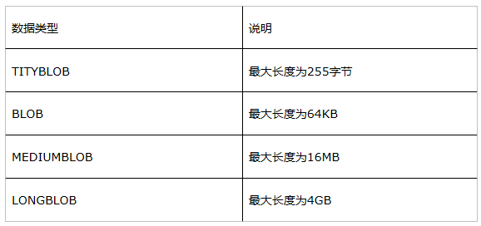
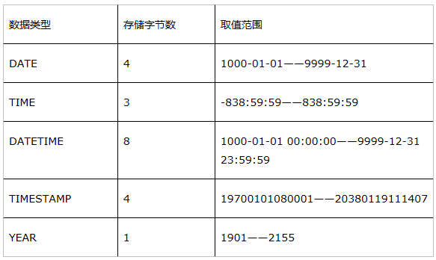
区分 | 分类 | 数据类型
TAB | T | TINYINT
COL | M | SMALLINT
 |  | INT
 |  | BIGINT
 |  | FLOAT
 |  | DOUBLE
 |  | DECIMAL
 |  | CHAR
 |  | VARCHAR
 |  | TEXT
 |  | DATE
 |  | DATETIME
 |  | BLOB

